关系图
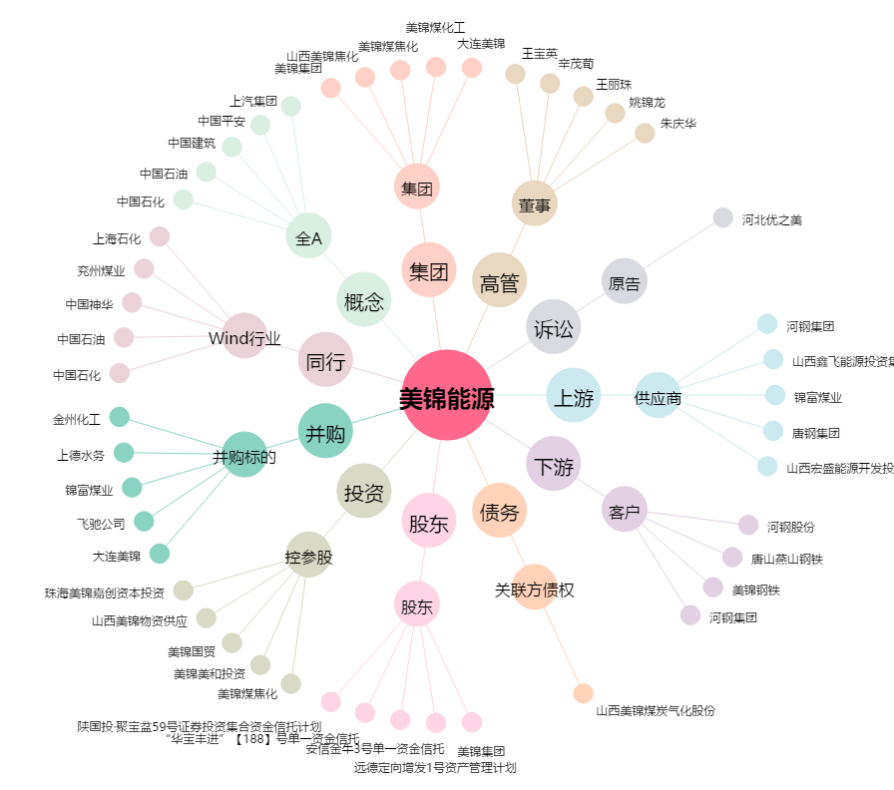
美锦能源[000723.SZ] - 关系概览图

